상품제안서
북유럽 허브티 ETNO 써니 캐모마일 블렌딩(2g×20티백) 1박스 | 상품코드: S41128

 |  |  |  |  |  |  | 02-713-8555 | www.synergygift.co.kr
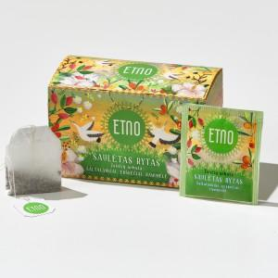 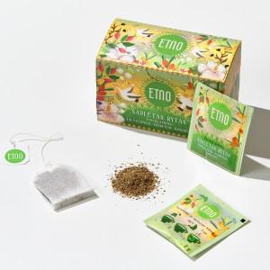 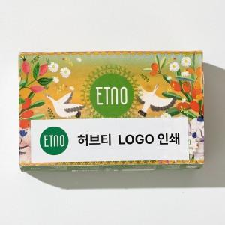

【상세/제작정보】 | ※ 선물세트 케이스 별도문의

【인쇄/포장옵션】 | 스티커 / 포장지포장

【공급단가】 | 수량 | 100~ | 300~ | 500~ | 1,000~ | 5,000~
*VAT별도 | 단가 | 6,040원 | 5,710원 | 5,440원 | 5,300원 | 5,200원

【상품 URL】 | https://www.synergygift.co.kr:443/src/goods_detail.php?gdno=41128

